更新优化
梦塔防HD--界面/功能更新优化 |  |  |  |  | 用例总量 | 35 | 备注
 |  |  |  |  | pass | 2 | 通过
 |  |  |  |  | fail | 0 | 未通过
 |  |  |  |  | NT | 0 | 未完成
 |  |  |  |  | C | 0 | 已关闭/修改
模块 | 功能 | 功能需求 | 测试输入 | 预期输出
单局优化 | UI调整 | 国王升级按钮调整至国王血条边 | 进入单局后，查看国王按钮 | UI调整正确
 |  |  |  | 按钮功能正常
 |  | 金币、面包资源显示调整 | 进入单局后，查看资源显示图标 | UI图标显示正确
 | 按钮添加 | 增加指挥按钮 | 进入单局后，点击指挥按钮 | 向队友发送集体发兵提醒和语音
 |  | 增加小地图放大按钮 | 进入单局，点击放大按钮 | 小地图变为沙盘地图
 |  | 增加给国王加血按钮 | 进入单局，点击加血按钮(ICON图标) | 给国王进行一次加血
 | 玩家信息展示 | 信息展示按钮优化 | 1.进入单局，查看玩家信息面板 | 默认显示我方信息
 |  |  | 2.点击信息展示按钮 | 展现6名玩家信息：对方显示红色
 |  |  | 3.再次点击显示展示按钮 | 收起列表，只显示自己信息
 |  |  | 4.再次点击展示按钮 | 重新显示我方信息
 | 按钮调整 | 注意按钮、指挥按钮、语音按钮调整至小地图下方(可点击区域：我方阵地，国王区域，竞技场区域) | 1.单局中，准备时间时点击注意按钮 | 可建造区蒙上一层黄色遮罩
 |  |  | 1.1在建筑区再次点击 | 提醒队友建造位置且黄色遮罩取消
 |  |  | 2.在战斗中点击注意按钮 | 注意按钮选择状态
 |  |  | 2.1再次点击我方区域 | 点击位置显示感叹号：提醒队友帮忙锤怪
 |  |  | 3.点击其它区域 | 选择状态或黄色遮罩层取消
 | 局内聊天框调整 | 界面布局调整 | 1.点击聊天按钮 | 弹出聊天界面 |  |  | Q2版本优化
 |  |  | 1.1查看聊天界面布局 | 上方显示快捷指令
 |  |  |  | 下方显示聊天记录
 |  |  |  | 左下方“我方/全部”聊天切换按钮
 |  |  |  | 右下方发送按钮
 |  | 发送快捷指令 | 1.点击聊天界面快捷指令一栏 | 展示所有快捷指令
 |  |  | 1.1选择一条快捷指令，点击发送 | 队友收到指令文字提示和语音
 |  | 去除聊天气泡 | 2.自己发送一条消息 | 字体绿色显示
 |  |  | 2.1别人发送消息 | 字体正常显示
 |  | 聊天队伍切换 | 1.聊天队伍切换为我方，发送一条消息 | 显示区域显示文字
 |  |  |  | 仅队友可以看到
 |  |  | 2.聊天队伍切换为全部，发送一条消息 | 显示区域增加“全部”前缀
 |  |  |  | 全部玩家可看到消息 |  |  | 最新消息展示3s后消失
 | 设置功能完善 | 增加各功能开关选项 | 1.打开伤害显示 | 战斗中显示伤害数值
 |  |  | 2.打开拆除提示 | 拆除时确认提示
 |  |  | 3.打开血条显示 | 显示所有单位的血量条
 |  | 音效开关 | 1.背景音量调节 | 支持滑动调节音量大小
 |  |  | 2.音效音量调节 | 支持滑动调节音量大小

符文界面 | 符文界面优化 | 符文页有空位时 | 1.点击对应符文 | 直接装备该符文在空位上
卡册界面 | 卡册展示优化 | 去掉冒险/竞技模式分类 | 1

货币 | 货币更改 | 符石货币更改为水晶 | 1.全局有关符石的内容更改为水晶 |  | P
 | 金币显示更改 | 显示具体金币数量 | 1.10万以下显示具体数值 |  | P

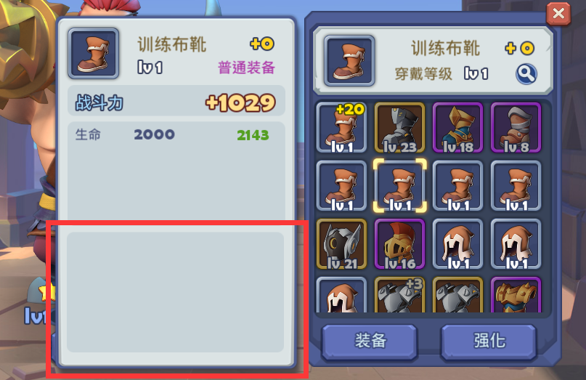
 | 装备界面 |  |  | 无套装信息时，收起下方信息展示栏 |  |  | 待下次

其它
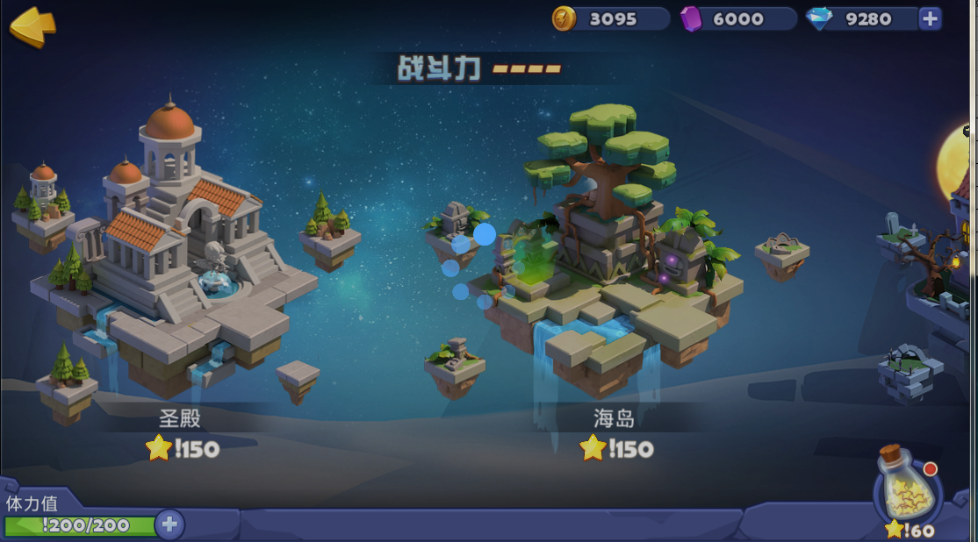
梦塔防HD--其它 |  |  |  |  |  | 用例总量 | 4
 |  |  |  |  |  | pass | 0 | 通过
 |  |  |  |  |  | fail | 0 | 未通过
 |  |  |  |  |  | NT | 0 | 未完成
 |  |  |  |  |  | C | 0 | 已关闭/修改
 | 功能 | 功能需求 | 测试输入 | 预期输出
 | 货币修改 | 符石已改为水晶
 |  |  | 状态叠加：单位受到相同技能状态时的叠加，如猛犸眩晕，狼人减速等
 |  |  | 不同技能相互叠加：诅咒、减甲等

 | 网络状态 | 延迟/断线/丢包 |  | 客户端、服务器信息一致 | 目前无网络时，就需要重新登录

 |  | 网络切换 |  | 1.移动网络：3G/4G<--->Wifi网络
 |  |  |  | 2.移动网络间切换：2G/3G/4G
 |  |  |  | 3.有网络切换到无网络：Wifi断开、3G信号界:接电话
 |  |  | 低网速网络 | 1.Wifi网络很慢时
 |  | 无网络下的操作反馈 |  | 2.移动网络很慢时

 |  | 网络波动时图标显示： | 无网络、网络延迟高、延迟低、网络良好
 |  | 电量变动显示： | 低电量、充电状态、高电量 | 20%以上为高（绿色），20%以下为低（红色），充电图标

 |  |  | 后台运行 | 1.程序放置后台运行-->切换到前台 | IOS:
 |  |  |  |  | Android:开始追帧

 |  | 异常情况处理 | 服务器异常时 | 1.服务器出现异常时 | 客户端给予出错提示
 |  |  | 客户端异常时 | 1.游戏客户端出现异常时

 |  | 各版本覆盖安装正常 | Android各版本覆盖安装

 | 轻甲 | 重甲 | 机甲 | BOSS甲
利器 | 125% | 80% | 90% | 100%
法术 | 90% | 125% | 80% | 100%
钝器 | 80% | 90% | 125% | 100%
BOSS攻击 | 100% | 100% | 100% | 100%

 |  |  | 进入冒险地图时，闪过画面

